Graphique 1
Graphique 1 – Répartition des premiers vœux d’orientation sur APB selon la filière dans chaque académie (en %)

Académie de résidence | Université | IUT | CPGE | Ecole Ingé | STS | TOTAL
AIX-MARSEILLE | 41% | 16% | 11% | 4% | 28% | 100%
AMIENS | 39% | 14% | 7% | 4% | 36% | 100%
BESANCON | 40% | 16% | 11% | 3% | 30% | 100%
BORDEAUX | 42% | 15% | 10% | 4% | 30% | 100%
CAEN | 38% | 19% | 10% | 2% | 31% | 100%
CLERMONT-FERRAND | 41% | 15% | 9% | 3% | 32% | 100%
CORSE | 49% | 17% | 10% | 2% | 22% | 100%
CRETEIL | 42% | 15% | 10% | 3% | 30% | 100%
DIJON | 40% | 16% | 10% | 3% | 31% | 100%
GRENOBLE | 38% | 21% | 9% | 5% | 27% | 100%
GUADELOUPE | 39% | 8% | 11% | 1% | 41% | 100%
GUYANE | 40% | 11% | 5% | 2% | 41% | 100%
LILLE | 43% | 11% | 8% | 4% | 35% | 100%
LIMOGES | 41% | 18% | 11% | 2% | 29% | 100%
LYON | 40% | 17% | 10% | 5% | 27% | 100%
MARTINIQUE | 39% | 8% | 12% | 2% | 39% | 100%
MAYOTTE | 31% | 8% | 1% | 1% | 58% | 100%
MONTPELLIER | 43% | 14% | 10% | 4% | 30% | 100%
NANCY-METZ | 37% | 18% | 10% | 4% | 32% | 100%
NANTES | 41% | 15% | 9% | 4% | 30% | 100%
NICE | 40% | 17% | 12% | 4% | 27% | 100%
ORLEANS-TOURS | 39% | 17% | 9% | 4% | 32% | 100%
PARIS | 49% | 8% | 20% | 4% | 18% | 100%
POITIERS | 44% | 16% | 9% | 2% | 28% | 100%
REIMS | 35% | 17% | 10% | 3% | 35% | 100%
RENNES | 37% | 19% | 10% | 4% | 30% | 100%
REUNION | 38% | 8% | 9% | 3% | 42% | 100%
ROUEN | 34% | 20% | 8% | 4% | 33% | 100%
STRASBOURG | 39% | 17% | 9% | 3% | 32% | 100%
TOULOUSE | 41% | 17% | 9% | 5% | 28% | 100%
VERSAILLES | 39% | 15% | 14% | 6% | 26% | 100%
FRANCE | 40% | 16% | 10% | 4% | 30% | 100%
DROM | 38% | 8% | 8% | 2% | 43% | 100%

Note de lecture : Dans l’académie d’Aix-Marseille, 41 % des néo-bacheliers formulent leur premier vœu en faveur de l’université (hors IUT) sur APB.
Champ : France métropolitaine + DOM
Source : MESRI-SIES / INSEE – Co-investissement EP43

Graphique 2
Graphique 2 – Répartition des premiers vœux à l’université selon la filière et l’académie (en %)

Académie de résidence | Droit | Economie Gestion AES | Arts Lettres Langues SHS | Sciences Technologie | Staps | Santé | TOTAL
AIX-MARSEILLE | 7% | 2% | 14% | 4% | 4% | 10% | 41%
AMIENS | 6% | 2% | 14% | 3% | 5% | 10% | 39%
BESANCON | 5% | 2% | 14% | 7% | 5% | 8% | 40%
BORDEAUX | 6% | 3% | 15% | 5% | 5% | 9% | 42%
CAEN | 6% | 1% | 15% | 3% | 5% | 8% | 38%
CLERMONT-FERRAND | 6% | 3% | 16% | 5% | 4% | 7% | 41%
CORSE | 8% | 4% | 20% | 3% | 5% | 9% | 49%
CRETEIL | 6% | 5% | 13% | 6% | 4% | 8% | 42%
DIJON | 5% | 3% | 14% | 3% | 5% | 9% | 40%
GRENOBLE | 6% | 3% | 15% | 4% | 4% | 7% | 38%
GUADELOUPE | 7% | 3% | 7% | 4% | 5% | 13% | 39%
GUYANE | 5% | 6% | 14% | 4% | 2% | 9% | 40%
LILLE | 6% | 3% | 14% | 4% | 6% | 9% | 43%
LIMOGES | 7% | 2% | 14% | 3% | 6% | 8% | 41%
LYON | 7% | 4% | 14% | 3% | 3% | 9% | 40%
MARTINIQUE | 6% | 3% | 10% | 3% | 3% | 13% | 39%
MAYOTTE | 5% | 7% | 10% | 5% | 1% | 3% | 31%
MONTPELLIER | 6% | 4% | 15% | 5% | 5% | 8% | 43%
NANCY-METZ | 6% | 2% | 13% | 3% | 4% | 10% | 37%
NANTES | 6% | 2% | 17% | 4% | 5% | 7% | 41%
NICE | 7% | 3% | 12% | 3% | 5% | 9% | 40%
ORLEANS-TOURS | 6% | 3% | 15% | 4% | 4% | 7% | 39%
PARIS | 11% | 8% | 16% | 4% | 2% | 8% | 49%
POITIERS | 7% | 3% | 18% | 5% | 5% | 8% | 44%
REIMS | 5% | 2% | 11% | 4% | 4% | 9% | 35%
RENNES | 5% | 2% | 14% | 4% | 5% | 7% | 37%
REUNION | 5% | 3% | 12% | 3% | 5% | 9% | 38%
ROUEN | 5% | 2% | 12% | 4% | 4% | 8% | 34%
STRASBOURG | 6% | 3% | 14% | 5% | 3% | 9% | 39%
TOULOUSE | 6% | 3% | 14% | 4% | 5% | 9% | 41%
VERSAILLES | 8% | 4% | 13% | 4% | 3% | 7% | 39%
FRANCE | 6% | 3% | 14% | 4% | 4% | 8% | 40%
DROM | 5% | 4% | 11% | 4% | 4% | 10% | 38%

Note de lecture : Dans l’académie d’Aix-Marseille, 7 % des néo-bacheliers formulent leur premier vœu en faveur du droit à l’université sur APB.
Champ : France métropolitaine + DOM
Source : MESRI-SIES / INSEE – Co-investissement EP43

Graphique 3
Graphique 3 – Répartition des académies selon la proportion de bacheliers technologiques et professionnels et selon la part de premiers vœux en STS (en %)

Mayotte (58%;59%)
Académie | Proportion de bac Techno et Pro | Part des 1ers vœux en STS
CLERMONT-FERRAND | 37% | 32%
GRENOBLE | 36% | 27%
LYON | 36% | 27%
BESANCON | 38% | 30%
DIJON | 39% | 31%
RENNES | 38% | 30%
ORLEANS-TOURS | 40% | 32%
CORSE | 35% | 22%
NANCY-METZ | 41% | 32%
STRASBOURG | 38% | 35%
REIMS | 42% | 32%
GUADELOUPE | 44% | 41%
GUYANE | 51% | 41%
LILLE | 42% | 36%
AMIENS | 42% | 35%
PARIS | 24% | 18%
CRETEIL | 42% | 30%
VERSAILLES | 36% | 26%
REUNION | 48% | 42%
MARTINIQUE | 44% | 39%
MAYOTTE | 59% | 58%
CAEN | 37% | 31%
ROUEN | 41% | 33%
BORDEAUX | 37% | 30%
POITIERS | 36% | 29%
LIMOGES | 35% | 28%
MONTPELLIER | 41% | 30%
TOULOUSE | 38% | 29%
NANTES | 36% | 30% | Note de lecture : L’académie de Paris compte 24 % de bacheliers technologiques et professionnels et 18 % de premiers vœux en STS sur APB.
AIX-MARSEILLE | 38% | 28% | Champ : France métropolitaine + DOM
NICE | 36% | 27% | Source : MESRI-SIES / INSEE – Co-investissement EP43
France | 38% | 30%
Drom | 48% | 43%

Carte 1
 | Taux de sortie (en %) : part des bacheliers dont le 1er vœux se situe hors académie

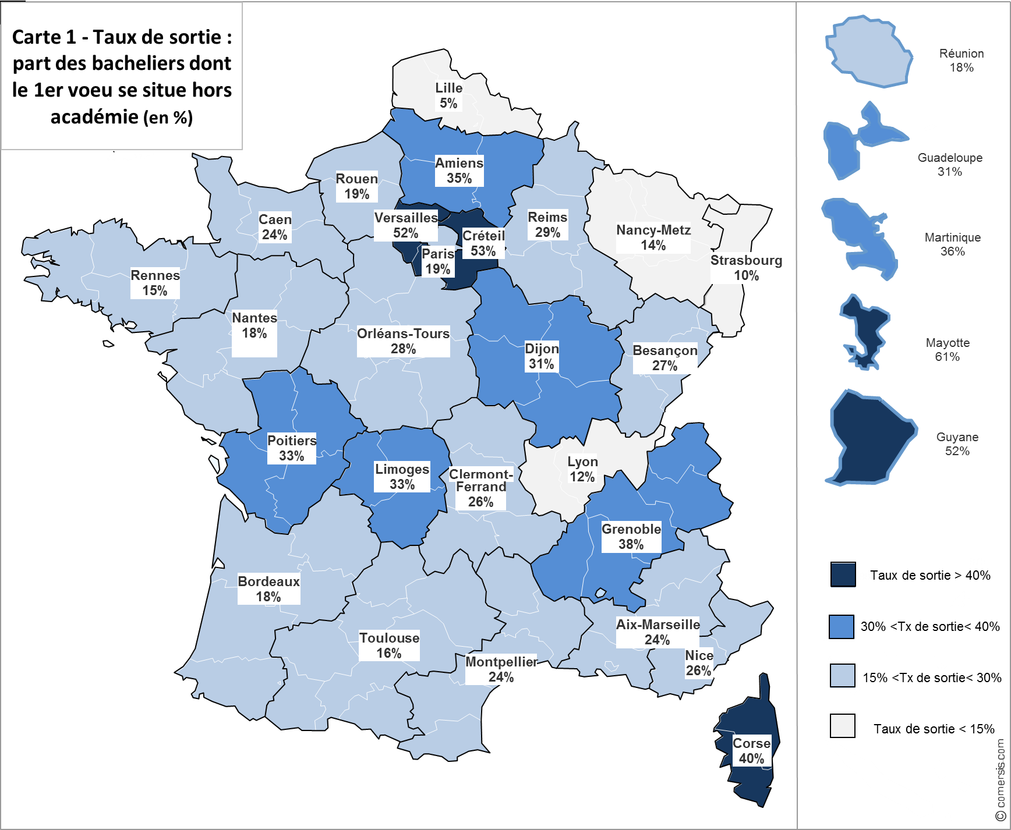
 | Académie | 1. stable | 2. sortie | 2a. sortie : même région | 2b. sortie : hors région
 | AIX-MARSEILLE | 76 | 24 | 2 | 22
 | AMIENS | 65 | 35 | 10 | 25
 | BESANCON | 73 | 27 | 6 | 21
 | BORDEAUX | 82 | 18 | 3 | 15
 | CAEN | 76 | 24 | 3 | 21
 | CLERMONT-FERRAND | 74 | 26 | 15 | 12
 | CORSE | 60 | 40
 | CRETEIL | 47 | 53 | 48 | 5
 | DIJON | 69 | 31 | 2 | 28
 | GRENOBLE | 62 | 38 | 28 | 10
 | GUADELOUPE | 69 | 31
 | GUYANE | 48 | 52
 | LILLE | 95 | 5 | 1 | 4
 | LIMOGES | 67 | 33 | 11 | 22
 | LYON | 88 | 12 | 5 | 6
 | MARTINIQUE | 64 | 36
 | MAYOTTE | 39 | 61
 | MONTPELLIER | 76 | 24 | 9 | 14
 | NANCY-METZ | 86 | 14 | 7 | 6
 | NANTES | 82 | 18
 | NICE | 74 | 26 | 12 | 14
 | ORLEANS-TOURS | 72 | 28
 | PARIS | 81 | 19 | 15 | 4
 | POITIERS | 67 | 33 | 14 | 19
 | REIMS | 71 | 29 | 7 | 22
 | RENNES | 85 | 15
Note de lecture : L’académie de Corse compte 40 % de néo-bacheliers qui ont fait un premier vœu hors de cette académie. | REUNION | 82 | 18
Champ : France métropolitaine + DOM | ROUEN | 81 | 19 | 4 | 15
Source : MESRI-SIES / INSEE – Co-investissement EP43 | STRASBOURG | 90 | 10 | 2 | 9
 | TOULOUSE | 84 | 16 | 3 | 13
 | VERSAILLES | 48 | 52 | 45 | 7

Carte 2
 | Taux d'entrée (en %) : part des bacheliers souhaitant étudier dans cette académie mais résidant dans une autre académie l'année du bac
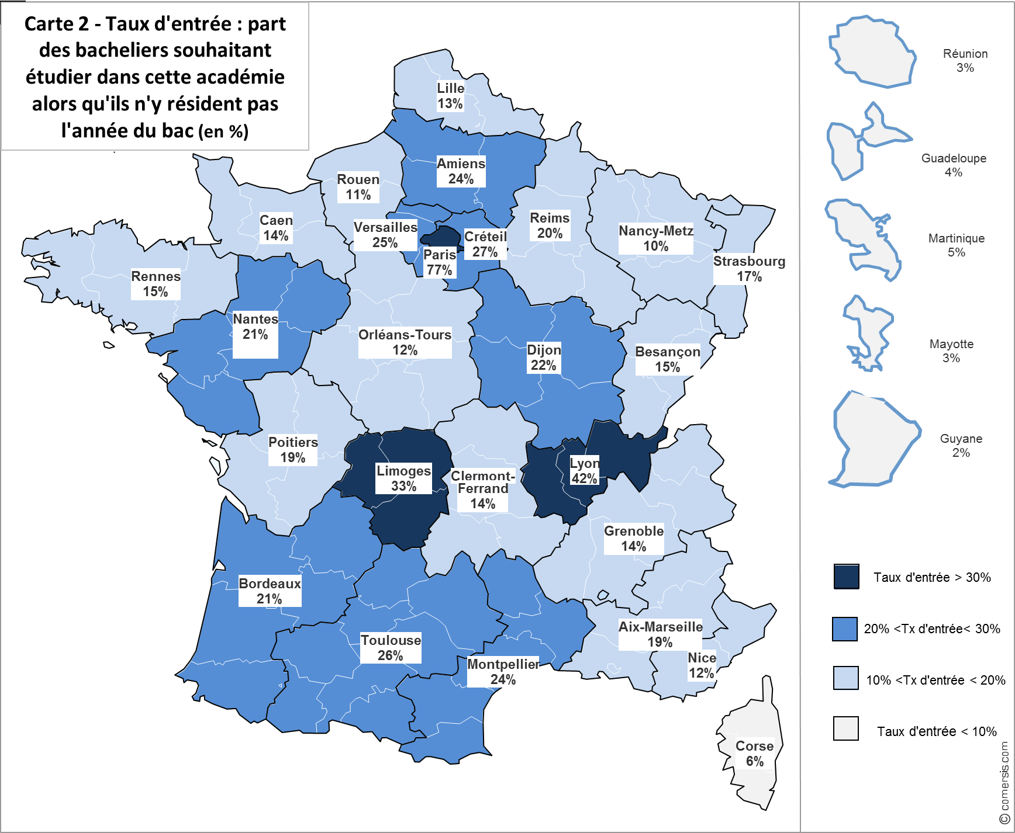
 | Académie | 1. stable | 2. entrée | 2a. entrée : même région | 2b. entrée : hors région
 | AIX-MARSEILLE | 81 | 19 | 10 | 9
 | AMIENS | 76 | 24 | 4 | 20
 | BESANCON | 85 | 15 | 3 | 12
 | BORDEAUX | 79 | 21 | 8 | 14
 | CAEN | 86 | 14 | 6 | 8
 | CLERMONT-FERRAND | 86 | 14 | 6 | 8
 | CORSE | 94 | 6
 | CRETEIL | 73 | 27 | 19 | 8
 | DIJON | 78 | 22 | 6 | 16
 | GRENOBLE | 86 | 14 | 6 | 8
 | GUADELOUPE | 96 | 4
 | GUYANE | 98 | 2
 | LILLE | 87 | 13 | 4 | 9
 | LIMOGES | 67 | 33 | 13 | 20
 | LYON | 58 | 42 | 22 | 21
 | MARTINIQUE | 95 | 5
 | MAYOTTE | 97 | 3
 | MONTPELLIER | 76 | 24 | 3 | 20
 | NANCY-METZ | 90 | 10 | 5 | 5
 | NANTES | 79 | 21
 | NICE | 88 | 12 | 4 | 8
 | ORLEANS-TOURS | 88 | 12
 | PARIS | 23 | 77 | 59 | 17
 | POITIERS | 81 | 19 | 4 | 15
 | REIMS | 80 | 20 | 2 | 18
Note de lecture : 77 % des néo-bacheliers souhaitant étudier dans l’académie de Paris, n’y résident pas l’année du baccalauréat. | RENNES | 85 | 15
Champ : France métropolitaine + DOM | REUNION | 97 | 3
Source : MESRI-SIES / INSEE – Co-investissement EP43 | ROUEN | 89 | 11 | 2 | 8
 | STRASBOURG | 83 | 17 | 8 | 9
 | TOULOUSE | 74 | 26 | 8 | 19
 | VERSAILLES | 75 | 25 | 14 | 11

